普通のベクトルの考え方
y
y
origin+corner2=(5,6)

v2
corner2=(1,3)
origin+corner1=(7,4)
v1+v2
corner1=(3,1)
v1
origin=(4,3)

v2
O
x
O
x

SICPの設定方法
y
y
origin+corner2=(5,6)
corner2=(5,6)

corner2=(1,3)
origin+corner1=(7,4)
corner1=(7,4)
corner1=(3,1)
origin=(4,3)
origin=(4,3)

O
x
O
x
SICP 図形言語での
・枠の原点
・枠の辺１
・枠の辺２
の指定方法

そもそのも考え方
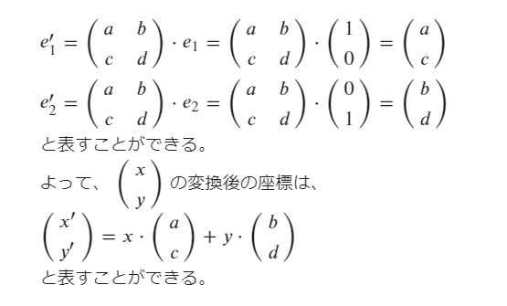
①線形写像
（2×2の行列により与えられる）
y

corner2=(1,3)

corner1=(3,1)
origin=(4,3)

O
x
①線形写像
＋
②アフィン写像
②アフィン写像
（平行移動）

y
y
②アフィン写像
（平行移動）
①線形写像
（2×2の行列により与えられる）

corner2=(1,3)
origin=(4,3)

corner1=(3,1)
O
x
O
x

の意味は？
②アフィン写像
（平行移動）
①線形写像
（2×2の行列により与えられる）

線形写像は規定ベクトルに関して以下の性質がある。
・任意の座標は、線形結合で表すことができる。
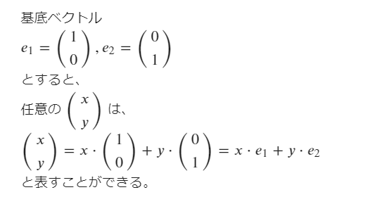

・線形写像後も、線形結合で表すことができる。

SICP(rotate90)
y
y

反時計回りに90度回転
=線形写像

corner1=(0,1)
corner1=(0,1)

平行移動
=アフィン写像
corner2=(-1,0)

corner2=(-1,0)
O
x
O
origin=(1,0)
x

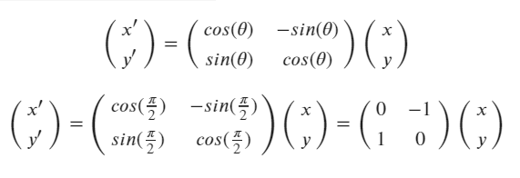

SICPでは以下のように表現している。

